Sheet1

电容充放电计算工具 |  |  |  |  |  | 电容充电电路：

电容放电电压计算
充电电阻R（K） | 充电电容C（uf） | 电容初始电压V0（V） | 电容放电时间T（ms） | 电容放电至T时刻的电压Vt（V）
1 | 1 | 1 | 1 | 0.36787944117

电容放电时间计算
放电电阻R（K） | 放电电容C（uf） | 电容初始电压V0（V） | 电容最终放电电压Vt（V） | 电容放电时间T（ms）
1 | 1 | 5 | 0.1 | 3.9120230054

电容充电时间计算
充电电阻R（K） | 充电电容C（uf） | 电容初始电压V0（V） | 充电电压Vcc（V） | 电容最终充电电压Vt（V） | 充电时间T（ms）
1 | 1 | 0 | 10 | 1 | 0.10536051566

电容充电电压计算
充电电阻R（K） | 充电电容C（uf） | 电容初始电压V0（V） | 充电电压Vcc（V） | 充电时间T（ms） | 电容充电至T时刻的电压Vt（V）
1 | 1 | 0 | 10 | 1 | 6.3212055883

注： 1、实际中，电源的最大电流输出能力一定要大于电容的最大充电电流，否则计算会不准确； 2、以上计算结果是理论值，其忽略了实际中的寄生参数，所以与实际存在一定偏差。

干货
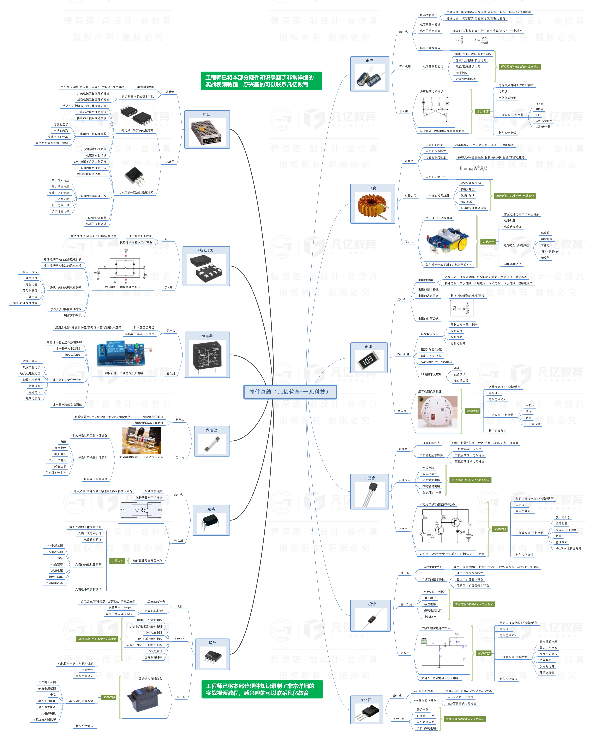


此文档由一π科技和凡亿教育鼎力打造，凡亿是国内领先的电子研发和技术培训提供商，是国家认定的高新技术企业。目前近110万电子会员，技术储备为社会持续输送7万余人高级工程师，服务了1万多中小型企业合作伙伴。 凡亿教育课程开设了硬件、PCB、仿真、电源、EMC、FPGA、电机、嵌入式、单片机、物联网、人工智能、天线射频等多门主流学科。目前，凡亿教育毕业学员九成实现涨薪，八成涨薪超20%，最高涨幅达200%，就业企业不乏航天通信、同步电子、视源股份，华为等明星企业。

联系助教 领取干货课程

